상품제안서
보석연필10p 바닐라원통세트 | 상품코드: S03073

 |  |  |  |  |  |  | 02-713-8555 | www.synergygift.co.kr
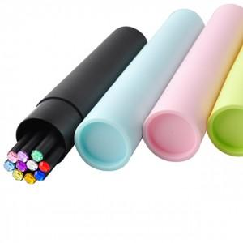

【상세/제작정보】 | -최소수량이하이거나 케이스인쇄를 원하실 경우에는 별도의 인쇄비가 추가됩니다.(인쇄비 별도문의) -10가지 색상의 다양한 보석색상이 제품에 고급스러움을 더해줍니다.

【인쇄/포장옵션】 | 실크 / 원통케이스포장

【공급단가】 | 수량 | 1,000~ | 2,000~ | 3,000~ | 5,000~ | 10,000~
*VAT별도 | 단가 | 2,290원 | 2,210원 | 2,120원 | 2,040원 | 1,980원

【상품 URL】 | https://www.synergygift.co.kr:443/src/goods_detail.php?gdno=7059

